GUI
GUI 제시

HUD 전경

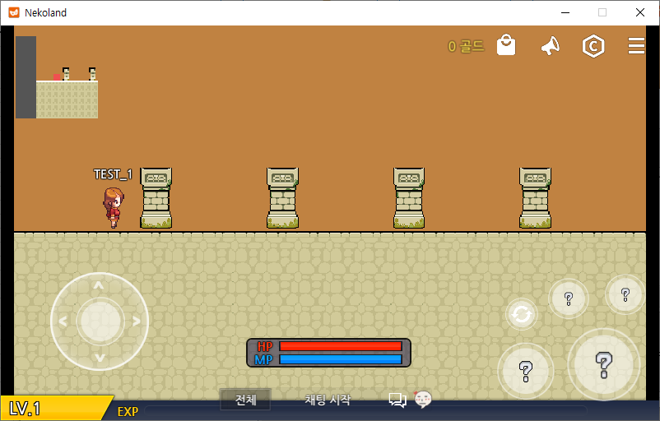

GUI 설명

11
14
13
12

1

8
9

10

2
4
7
3

5

6

1
 | 플레이어 캐릭터의 크기 표시

2
 | 이동 컨트롤 패널: 조이스틱형

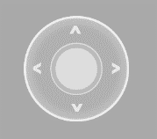

네코랜드에서 제공하는 컨트롤 패널

3
 | 플레이어 캐릭터 레벨과 헌터 랭크

C
B
A
S
SS
SS

LV 16
5개의 헌터 랭크 표현
헌터 랭크 아래에 레벨 표시

4
 | 플레이어 캐릭터 HP 표시

현 HP량 표시 이미지
최대 HP량 표시 이미지

가시성을 높이는 배경 이미지
최종 제시되는 HP 표시 모델

5
 | 플레이어 캐릭터 MP 표시

현 MP량 표시 이미지
최대 MP량 표시 이미지

가시성을 높이는 배경 이미지
최종 제시되는 MP 표시 모델

6
 | 플레이어 캐릭터 경험치 표시

현재 경험치 표시 이미지
가시성을 높이는 배경 이미지

7
 | 일반 공격 발동 버튼




기본 일반 공격 발동 버튼
특정 아이콘이 삽입된 일반 공격 발동 버튼

8
 | 필살기 스킬 발동 버튼

기본 필살기 스킬 발동 버튼
특정 아이콘이 삽입된 필살기 스킬 발동 버튼

9
 | 일반 스킬 발동 버튼

기본 일반 스킬 발동 버튼
특정 아이콘이 삽입된 일반 스킬 발동 버튼

10
 | 필살기 스킬 발동 시 나타나는 히트 슬라이더

필살기 발동 시 나타나는 슬라이더

11
 | 미니맵

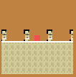

네코랜드 기본 제공 미니맵

12
 | UI 메뉴 아이콘이 위치한 자리

네코랜드 기본 제공 메뉴 아이콘.
WAY 전용 아이콘을 같은 형태로 추가한다

13
 | 지니고 있는 마석 조각량 표시

46172894617846187246

가시성을 위한 불투명 배경 위에 마석 조각량을 우측 정렬된 숫자로 표시
그 우측에는 단위가 마석임을 암시하는 마석 이미지가 들어간다.

14
 | 피로도 표시

123 / 123

가시성을 위한 불투명 배경 위에 현재 피로도와 최대 피로도를 가로쓰기 분수로 표시
그 좌측에는 단위가 피로도임을 암시하는 커피 이미지가 들어간다.

